所在地･名称等変更届HP
 |  |  |  |  |  | 特別徴収義務者の所在地･名称等変更届出書
 |  |  |  |  |  |  |  |  |  |  |  |  |  |  | ※市処理欄 | 指定番号 |  | 宛名異動 |  |  |  |  |  |  |  |  | 送付先変更 | 事業所情報 |  |  | 転勤
 |  |  |  |  |  |  |  |  |  |  |  |  |  |  |  |  |  |  |  |  | 法人番号
 |  |  |  |  |  |  |  |  |  |  |  |  |  |  |  |  |  |  |  |  | 法人 固定 軽自
 |  |  |  |  | 給与支払者 | （特別徴収義務者） | 所在地 |  | 〒 | － |  |  |  |  |  |  |  |  |  | 特別徴収義務者 指 定 番 号

焼津市長 |  | 殿 |  |  |  |  |  |  |  |  |  |  |  |  |  |  |  |  |  | 担当者連絡先 |  |  | 所属
 |  |  |  |  |  |  | フリガナ
 |  |  |  |  |  |  | 氏 名 名 称 |  |  |  |  |  |  |  |  |  |  |  |  |  |  |  | 氏名
年 月 日
 |  | 提出 |  |  |  |  | 法人番号 |  |  |  |  |  | ←個人番号の場合は記載不要 |  |  |  |  |  |  |  |  |  | 電話

◎変更があった場合、速やかに提出してください。
◎変更する事項のみ記入してください。ただし、代表者のみの変更の場合は提出不要です。 |  |  |  |  |  |  |  |  |  |  |  |  |  |  |  |  | 変更年月日
◎誤読を避けるため、フリガナを必ず記入してください。
 | 事項 |  | 変更前（旧） |  |  |  |  |  |  |  |  |  |  | 変更後（新）

 | フリガナ
 | 所在地 |  | 〒 |  |  |  | － |  |  |  |  |  |  | 〒 | －

 | フリガナ
 | 方書

 | フリガナ
 | 名称

 | 電話番号

関係書類送付先 |  |  | 〒 |  |  |  | － |  |  |  |  |  |  | 〒 | －
 | 上記所在地と異なる場合に記入してください。

 |  |  |  | １.名称変更 |  |  |  | 右のプルダウンから事由詳細を選択してください。「その他」を選択した場合、更に内容を記入してください。
 | 変更理由
 |  |  |  | ２.所在地変更 |  |  |  | 右のプルダウンから事由詳細を選択してください。「その他」を選択した場合、更に内容を記入してください。
 | 該当の□にレを記入してください。
 |  |  |  | ３.その他 |  |  |  | 右のプルダウンから事由詳細を選択してください。「その他」を選択した場合、更に内容を記入してください。

 |  | 合併・吸収・分割先の名称 |  |  |  |  |  |  |  |  |  |  |  |  |  |  |  | 特別徴収義務者 |  |  |  |  |  | 有 |  | （ |  |  |  | ） | ・ | 無
 | 合併・吸収及び分割の場合に記入してください。 |  |  |  |  |  |  |  |  |  |  |  |  |  |  |  |  | 指定番号
 |  | 合併・吸収・分割後の指定番号 |  |  |  |  |  |  |  |  |  |  |  |  |  |  |  | 合併・吸収・分割後の納入開始時期 |  |  |  |  |  |  |  |  |  |  | 指定番号の 事前連絡
 |  |  |  | １.旧特別徴収義務者の指定番号（ |  |  |  |  |  |  | ）を使用。 |  |  |  |  |  |  | 令和 |  |  |  | 年 |  |  | 月分 から納入予定
「給与支払報告書・特別徴収に係る給与所得者異動届出書」を別途提出してください。
 |  |  |  | ２.合併・吸収・分割先の指定番号（ |  |  |  |  |  |  |  | ）を使用。 |  |  |  |  |  |  |  |  |  |  |  |  |  |  |  |  | 要・不要
 |  |  |  | ３.新規に指定番号を取得。 |  |  |  |  |  |  |  |  |  |  |  |  |  |  | 納期限 |  |  |  |  | 月 |  |  | 日

印刷設定
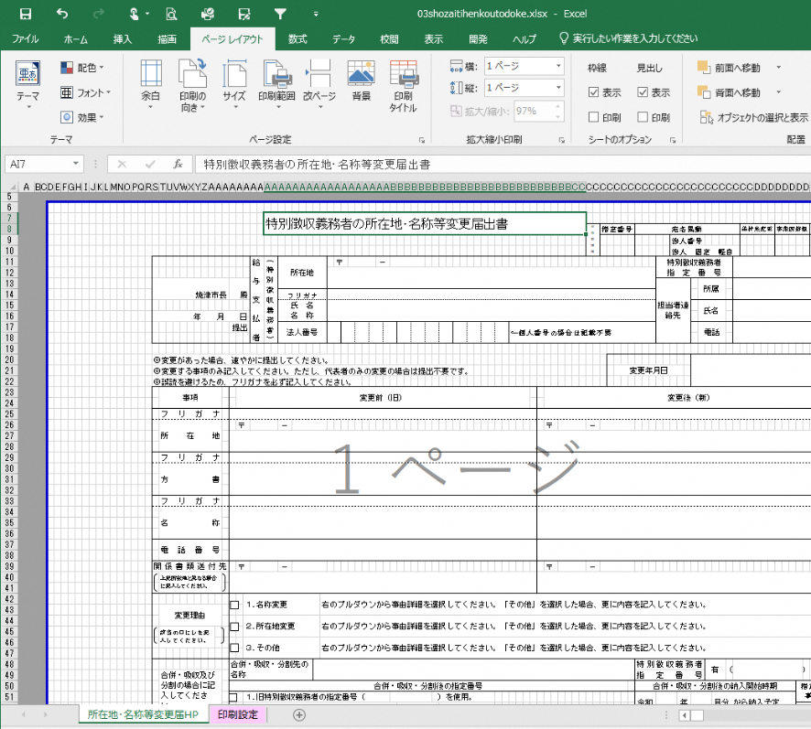
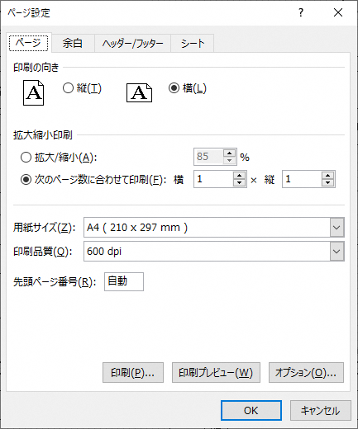
様式はＡ４横１枚の規格ですが、ダウンロードしたExcelの使用環境によって印刷範囲が変わることがあります。
Ａ４横１枚となっていない場合は、次のとおり設定してください。
1 | 「ページレイアウト」＞「ページ設定」を開く。
2 | 【印刷の向き】＝横、【次のページに合わせて印刷】＝横１×縦１ とする。

